update
 |  |  |  |  |  |  |  |  |  |  |  | Mã số: | PUR.QT-2.BM1
 |  |  |  |  |  |  |  |  |  |  |  | Lần ban hành: | 01
 |  |  |  |  |  |  |  |  |  |  |  | Số trang: | 01/01

SUPPLIER: | HOÀNG ANH THẮNG |  |  |  | CUSTOMER : |  | HERSCHEL |  |  |  |  | ORDER DATE: | 25-Nov-24
ADDRESS: |  |  |  |  | SEASON : |  | SS25-S1 |  |  |  |  | ORDER NO#
ATTN : |  |  |  |  | ETA REQUEST: |  | 10-Dec-24 |  |  |  |  | JOB NUMBER : | H06 SS25 G2635
TEL / FAX : |  |  |  |  | GARMENT EXIT DATE : |  | 1-Oct-24 |  |  |  |  | ORDERED BY : | THANH QUÝ

STYLE NO | CODE TRIMS | DESCRIPTION | DIMENSION / LENGTH | QUALITY APPROVED | CODE | COLOR | UNIT | ORDER QUANTITY | INVENTORY AT IPO DATE | ACTUAL QUANTITY | PRICE | AMOUNT | REMARK
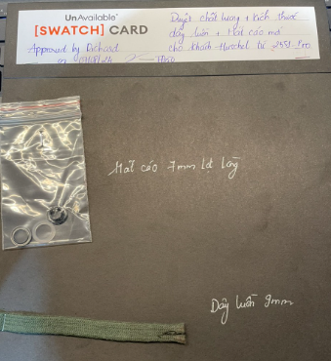 H06-HD34M-DYE |  | 9mm Flat Drawcard 100% Cotton | W: 9 MM | APPROVED AS SAMPLE H06-0206 | PFD | PFD | M | 380 | 0 | 380 | VND 4,000 | VND 1,520,000 | NOTE- DÂY LUỒN DẸP SỬ DỤNG VỚI VẢI ĐI PIGMENT DYE
 |  |  |  |  |  |  | Total: | 380 |  | 380 |  | VND 1,520,000 |  | 101

DÂY LUỒN PFD CẦN TEST ĂN MÀU VỚI NỀN VẢI KHI ĐI NHUỘM (PO TRÊN ERP MÃ C0027-HOD093)
RECEIVED BY |  |  |  | APPROVED BY |  |  |  |  |  |  | PREPARED BY

